关系图
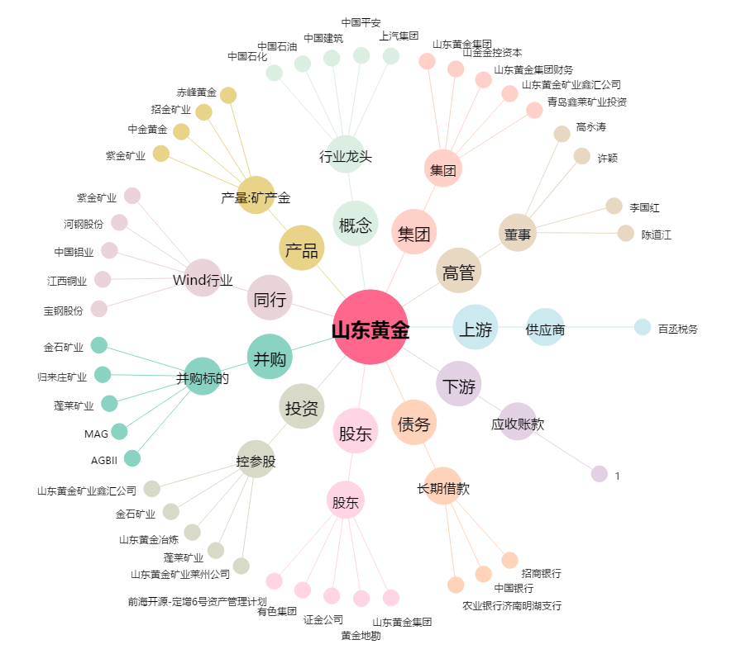
山东黄金[600547.SH] - 关系概览图

